操作説明
操作方法

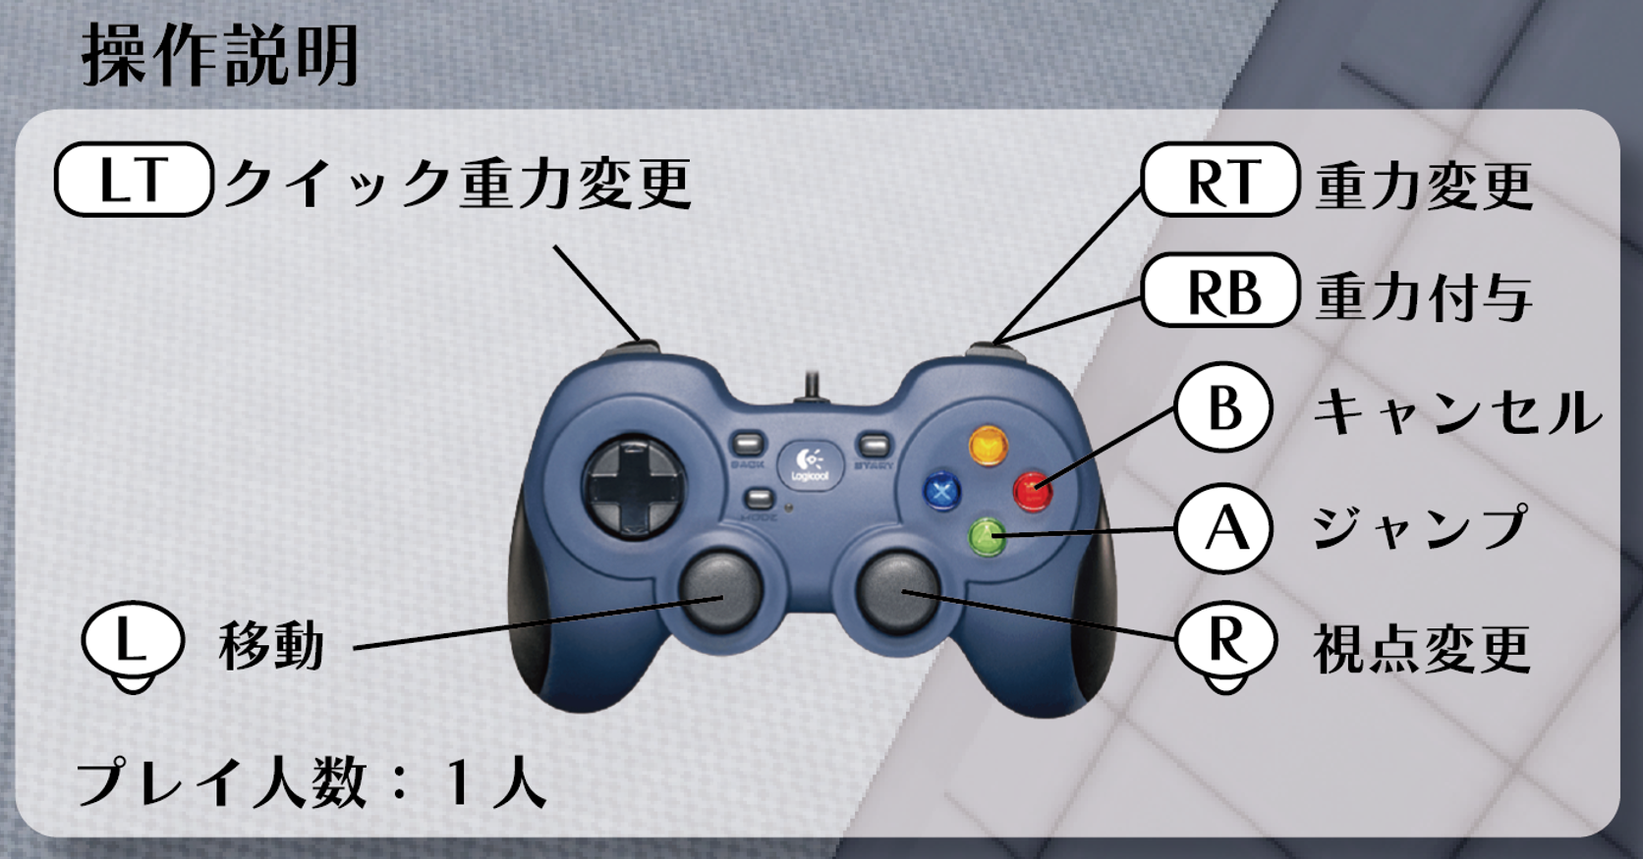
 | 操作一覧
 | キーボード操作 | 要素 | 説明
 | WASD | 移動 | 小走り
 | Space | ジャンプ | 1メートルほど
 | E | 自身の重力変化 | 自分が無重力になり少しだけふわっと浮かぶ、 周りの時間を完全に止め重力を設定できる

 | R | 物に重力付与 | 周りの時間が止まり、物の重力を設定できる
 | マウス | 見渡す | 周りを見る事が出来る
 | マウス左クリック | 重力決定 | EかRを押したあと重力を決めることができる マウスで好きな場所を選び、クリックした方向に重力がかかる

 | マウス右クリック | クイック重力変更 | 歩いているときに向いている方向に通常落下できる
 | Esc | メニュー | タイトルへ戻る、ゲームを続ける、オプションなどの画面に移動

 | ゲームパッド操作 | 要素 | 説明
 | 左スティック | 移動 | 小走り
 | A | ジャンプ | 1メートルほど
 | RT | 自身の重力変化、決定 | 自分が無重力になり少しだけふわっと浮かぶ、 周りの時間を完全に止め重力を設定できる

 | RB | 物に重力付与 | 周りの時間が止まり、物の重力を設定できる
 | 右スティック | 見渡す | 周りを見る事が出来る
 | B | キャンセル | 自身の重力を変更しているタイミングで 変更をキャンセルすることができる

 | LT | クイック重力変更 | 歩いているときに向いている方向に通常落下できる
 | コマンドボタン | メニュー | タイトルへ戻る、ゲームを続ける、オプションなどの画面に移動

